Playeras
 |  |  |  |  |  |  | Total Hoja |  | 0

 |  |  |  |  |  |  |  |  |  |  |  |  |  | Regresar a menu

 | Playera Cuello Redondo Manga Corta 100% Algodón "Heavy Weight"
 | C A B A L L E R O |  |  |  |  |  |  |  |  | D A M A
 | ESTILO | COLOR | CH | M | G | EG | EEG | EEEG | TOTAL | ESTILO | COLOR | ECH | CH | M | G | EG | TOTAL
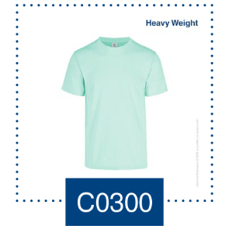
 | C0300 | (100) Blanco |  |  |  |  |  |  | 0 | 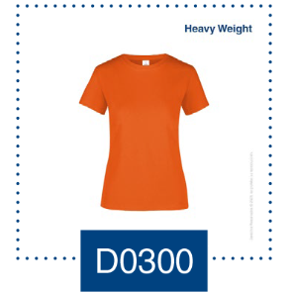 D0300 | (100) Blanco |  |  |  |  |  | 0
 |  | (102) Gris Jaspe |  |  |  |  |  |  | 0 |  | (102) Gris Jaspe |  |  |  |  |  | 0
 |  | (200) Beige |  |  |  |  |  |  | 0 |  | (225) Azul Claro |  |  |  |  |  | 0
 |  | (212) Celeste |  |  |  |  |  |  | 0 |  | (228) Rosa Pastel |  |  |  |  |  | 0
 |  | (220) Caribe |  |  |  |  |  |  | 0 |  | (231) Aqua |  |  |  |  |  | 0
 |  | (222) Plata |  |  |  |  |  |  | 0 |  | (234) Coral |  |  |  |  |  | 0
 |  | (225) Azul Claro |  |  |  |  |  |  | 0 |  | (312) Canario |  |  |  |  |  | 0
 |  | (228) Rosa Pastel |  |  |  |  |  |  | 0 |  | (314) Lima |  |  |  |  |  | 0
 |  | (229) Lavanda |  |  |  |  |  |  | 0 |  | (316) Morado |  |  |  |  |  | 0
 |  | (230) Arena |  |  |  |  |  |  | 0 |  | (322) Fucsia |  |  |  |  |  | 0
 |  | (231) Aqua |  |  |  |  |  |  | 0 |  | (410) Naranja |  |  |  |  |  | 0
 |  | (234) Coral |  |  |  |  |  |  | 0 |  | (411) Turquesa |  |  |  |  |  | 0
 |  | (237) Salmon |  |  |  |  |  |  | 0 |  | (413) Rojo |  |  |  |  |  | 0
 |  | (300) Mango |  |  |  |  |  |  | 0 |  | (414) Marino |  |  |  |  |  | 0
 |  | (311) Delfin |  |  |  |  |  |  | 0 |  | (415) Negro |  |  |  |  |  | 0
 |  | (312) Canario |  |  |  |  |  |  | 0 |  | (420) Jade |  |  |  |  |  | 0
 |  | (314) Lima |  |  |  |  |  |  | 0 |  | (421) Royal |  |  |  |  |  | 0
 |  | (316) Morado |  |  |  |  |  |  | 0 |  | (423) Carbon |  |  |  |  |  | 0
 |  | (318) Ocre |  |  |  |  |  |  | 0 |  | Suma | 0 | 0 | 0 | 0 | 0 | 0
 |  | (322) Fucsia |  |  |  |  |  |  | 0
 |  | (410) Naranja |  |  |  |  |  |  | 0
 |  | (411) Turquesa |  |  |  |  |  |  | 0
 |  | (413) Rojo |  |  |  |  |  |  | 0
 |  | (414) Marino |  |  |  |  |  |  | 0
 |  | (415) Negro |  |  |  |  |  |  | 0
 |  | (418) Olivo |  |  |  |  |  |  | 0
 |  | (419) Ladrillo |  |  |  |  |  |  | 0
 |  | (420) Jade |  |  |  |  |  |  | 0
 |  | (421) Royal |  |  |  |  |  |  | 0
 |  | (422) Chocolate |  |  |  |  |  |  | 0
 |  | (423) Carbon |  |  |  |  |  |  | 0
 |  | (424) Marrón |  |  |  |  |  |  | 0
 |  | (427) Verde Bosque |  |  |  |  |  |  | 0
 |  | Suma: | 0 | 0 | 0 | 0 | 0 | 0 | 0

 | J Ó V E N E S |  |  |  |  |  |  |  |  | N I Ñ O S
 | ESTILO | COLOR | ECH | CH | M | G | EG | TOTAL |  | ESTILO | COLOR | CH (4A) | M(6-8A) | G(10-12A) | EG (14A) | TOTAL
 | 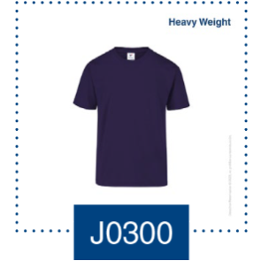 J0300 | (100) Blanco |  |  |  |  |  | 0 |  | 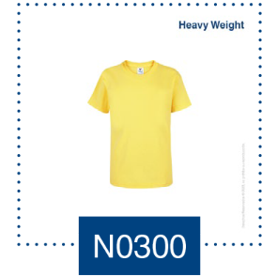 N0300 | (100) Blanco |  |  |  |  | 0
 |  | (102) Gris Jaspe |  |  |  |  |  | 0 |  |  | (102) Gris Jaspe |  |  |  |  | 0
 |  | (212) Celeste |  |  |  |  |  | 0 |  |  | (212) Celeste |  |  |  |  | 0
 |  | (228) Rosa Pastel |  |  |  |  |  | 0 |  |  | (228) Rosa Pastel |  |  |  |  | 0
 |  | (300) Mango |  |  |  |  |  | 0 |  |  | (300) Mango |  |  |  |  | 0
 |  | (312) Canario |  |  |  |  |  | 0 |  |  | (312) Canario |  |  |  |  | 0
 |  | (314) Lima |  |  |  |  |  | 0 |  |  | (314) Lima |  |  |  |  | 0
 |  | (316) Morado |  |  |  |  |  | 0 |  |  | (316) Morado |  |  |  |  | 0
 |  | (322) Fucsia |  |  |  |  |  | 0 |  |  | (322) Fucsia |  |  |  |  | 0
 |  | (410) Naranja |  |  |  |  |  | 0 |  |  | (410) Naranja |  |  |  |  | 0
 |  | (411) Turquesa |  |  |  |  |  | 0 |  |  | (411) Turquesa |  |  |  |  | 0
 |  | (413) Rojo |  |  |  |  |  | 0 |  |  | (413) Rojo |  |  |  |  | 0
 |  | (414) Marino |  |  |  |  |  | 0 |  |  | (414) Marino |  |  |  |  | 0
 |  | (415) Negro |  |  |  |  |  | 0 |  |  | (415) Negro |  |  |  |  | 0
 |  | (420) Jade |  |  |  |  |  | 0 |  |  | (420) Jade |  |  |  |  | 0
 |  | (421) Royal |  |  |  |  |  | 0 |  |  | (421) Royal |  |  |  |  | 0
 |  | (423) Carbon |  |  |  |  |  | 0 |  |  | (423) Carbon |  |  |  |  | 0
 |  | SUMA: | 0 | 0 | 0 | 0 | 0 | 0 |  |  | SUMA: | 0 | 0 | 0 | 0 | 0

 | B E B É S
 | ESTILO | COLOR | 1 | 2 | 3 | TOTAL
 | 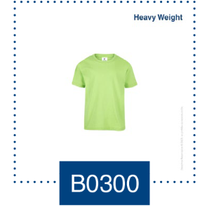 B0300 | (100) Blanco |  |  |  | 0
 |  | (212) Celeste |  |  |  | 0
 |  | (228) Rosa Pastel |  |  |  | 0
 |  | (312) Canario |  |  |  | 0
 |  | (314) Lima |  |  |  | 0
 |  | (322) Fucsia |  |  |  | 0
 |  | (410) Naranja |  |  |  | 0
 |  | (411) Turqueza |  |  |  | 0
 |  | (413) Rojo |  |  |  | 0
 |  | (414) Marino |  |  |  | 0
 |  | (415) Negro |  |  |  | 0
 |  | (421) Royal |  |  |  | 0
 |  | SUMA: | 0 | 0 | 0 | 0

 | Playera Cuello Redondo Manga Larga 100% Algodón "Heavy Weight"
 | C A B A L L E R O |  |  |  |  |  |  |  |  | N I Ñ O
 | ESTILO | COLOR | CH | M | G | EG | EEG | TOTAL |  | ESTILO | COLOR | CH (4A) | M(6-8A) | G(10-12A) | EG (14A) | TOTAL
 | 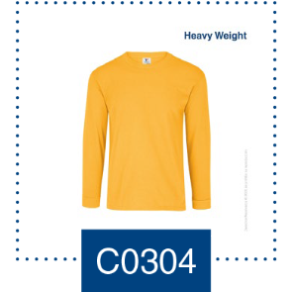 C0304 | (100) Blanco |  |  |  |  |  | 0 |  | 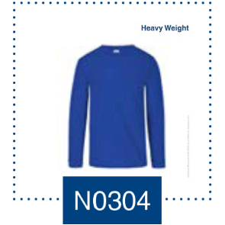 N0304 | (100) Blanco |  |  |  |  | 0
 |  | (102) Gris Jaspe |  |  |  |  |  | 0 |  |  | (102) Gris Jaspe |  |  |  |  | 0
 |  | (230) Arena |  |  |  |  |  | 0 |  |  | (413) Rojo |  |  |  |  | 0
 |  | (300) Mango |  |  |  |  |  | 0 |  |  | (414) Marino |  |  |  |  | 0
 |  | (410) Naranja |  |  |  |  |  | 0 |  |  | (415) Negro |  |  |  |  | 0
 |  | (413) Rojo |  |  |  |  |  | 0 |  |  | (421) Royal |  |  |  |  | 0
 |  | (414) Marino |  |  |  |  |  | 0 |  |  |  |  |  |  |  | 0
 |  | (415) Negro |  |  |  |  |  | 0 |  |  | SUMA: | 0 | 0 | 0 | 0 | 0
 |  | (420) Jade |  |  |  |  |  | 0
 |  | (421) Royal |  |  |  |  |  | 0
 |  | (423) Carbon |  |  |  |  |  | 0
 |  | (424) Marrón |  |  |  |  |  | 0
 |  | SUMA: | 0 | 0 | 0 | 0 | 0 | 0

| | Playera Cuello Redondo Manga Corta Caballero 100% Algogón "Mid Weight" |  |  |  |  |  |  |  |  | Playera Cuello Redondo Manga Corta Dama 100% Algogón "Mid Weight"
 | C A B A L L E R O |  |  |  |  |  |  |  |  | D A M A
 | ESTILO | COLOR | CH | M | G | EG | EEG | EEEG | TOTAL | ESTILO | COLOR | CH | M | G | EG | EEG | TOTAL
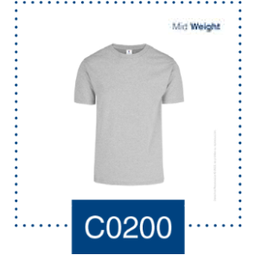
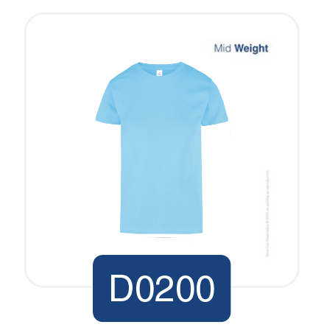
 | C0200 | (100) Blanco |  |  |  |  |  |  | 0 | C0200 | (100) Blanco |  |  |  |  |  | 0
 |  | (102) Gris Jaspe |  |  |  |  |  |  | 0 |  | (102) Gris Jaspe |  |  |  |  |  | 0
 |  | (220) Caribe |  |  |  |  |  |  | 0 |  | (220) Caribe |  |  |  |  |  | 0
 |  | (228) Rosa Pastel |  |  |  |  |  |  | 0 |  | (229) Lavanda |  |  |  |  |  | 0
 |  | (229) Lavanda |  |  |  |  |  |  | 0 |  | (230) Arena |  |  |  |  |  | 0
 |  | (230) Arena |  |  |  |  |  |  | 0 |  | (237) Salmon |  |  |  |  |  | 0
 |  | (237) Salmon |  |  |  |  |  |  | 0 |  | (322) Fucsia |  |  |  |  |  | 0
 |  | (312) Canario |  |  |  |  |  |  | 0 |  | (413) Rojo |  |  |  |  |  | 0
 |  | (316) Morado |  |  |  |  |  |  | 0 |  | (414) Marino |  |  |  |  |  | 0
 |  | (322) Fucsia |  |  |  |  |  |  | 0 |  | (415) Negro |  |  |  |  |  | 0
 |  | (410) Naranja |  |  |  |  |  |  | 0 |  | (420) Jade |  |  |  |  |  | 0
 |  | (411) Turquesa |  |  |  |  |  |  | 0 |  | (421) Royal |  |  |  |  |  | 0
 |  | (413) Rojo |  |  |  |  |  |  | 0
 |  | (414) Marino |  |  |  |  |  |  | 0
 |  | (415) Negro |  |  |  |  |  |  | 0 |  | SUMA: | 0 | 0 | 0 | 0 | 0 | 0
 |  | (420) Jade |  |  |  |  |  |  | 0
 |  | (421) Royal |  |  |  |  |  |  | 0
 |  | (423) Carbon |  |  |  |  |  |  | 0
 |  | (424) Marrón |  |  |  |  |  |  | 0
 |  | SUMA: | 0 | 0 | 0 | 0 | 0 | 0 | 0

 | Playera Cuello Redondo Sin Mangas Para Caballero 100% Algodón
 | C A B A L L E R O
 | ESTILO | COLOR | CH | M | G | EG | EEG | TOTAL
 | 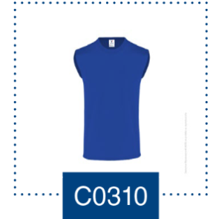 C0310 | (100) Blanco |  |  |  |  |  | 0
 |  | (102) Gris Jaspe |  |  |  |  |  | 0
 |  | (413) Rojo |  |  |  |  |  | 0
 |  | (414) Marino |  |  |  |  |  | 0
 |  | (415) Negro |  |  |  |  |  | 0
 |  | (421) Royal |  |  |  |  |  | 0
 |  | SUMA: | 0 | 0 | 0 | 0 | 0 | 0

 | Playera Cuello Redondo Manga Larga Para Dama 100% Algodón
 | D A M A
 | ESTILO | COLOR | ECH | CH | M | G | EG | TOTAL
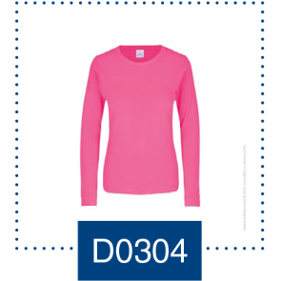
 | D0304 | (100) Blanco |  |  |  |  |  | 0
 |  | (102) Gris Jaspe |  |  |  |  |  | 0
 |  | (322) Fucsia |  |  |  |  |  | 0
 |  | (411) Turquesa |  |  |  |  |  | 0
 |  | (414) Marino |  |  |  |  |  | 0
 |  | (415) Negro |  |  |  |  |  | 0
 |  | SUMA: | 0 | 0 | 0 | 0 | 0 | 0

 | Playeras Cuello "V" 100% Algodón
 | C A B A L L E R O |  |  |  |  |  |  |  |  | D A M A
 | ESTILO | COLOR | ECH | CH | M | G | EG | EEG | TOTAL | ESTILO | COLOR | ECH | CH | M | G | EG | TOTAL
 | 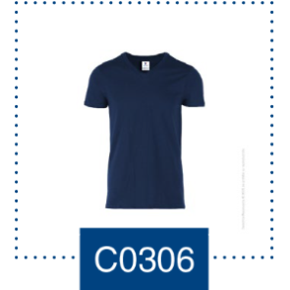 C0306 | (100) Blanco |  |  |  |  |  |  | 0 | 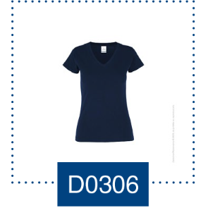 | (100) Blanco |  |  |  |  |  | 0
 |  | (414) Marino |  |  |  |  |  |  | 0 |  | (414) Marino |  |  |  |  |  | 0
 |  | (415) Negro |  |  |  |  |  |  | 0 |  | (415) Negro |  |  |  |  |  | 0
 |  | SUMA: | 0 | 0 | 0 | 0 | 0 | 0 | 0 |  | SUMA: | 0 | 0 | 0 | 0 | 0 | 0

 | Playera Cuello Redondo Manga Corta 50% Algodón - 50% Poliéster "Poly-Cotton Tee"
 | C A B A L L E R O |  |  |  |  |  |  |  |  | D A M A
 | ESTILO | COLOR | CH | M | G | EG | EEG | TOTAL |  | ESTILO | COLOR | CH | M | G | EG | TOTAL
 | 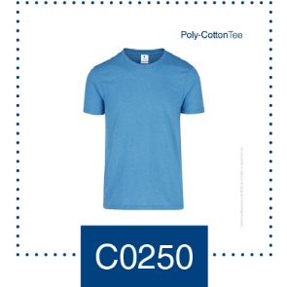 C0250 | (350) Amarillo Neón |  |  |  |  |  | 0 |  | 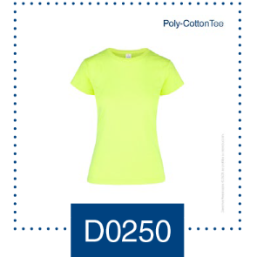 D0250 | (350) Amarillo Neón |  |  |  |  | 0
 |  | (351) Verde Neón |  |  |  |  |  | 0 |  |  | (351) Verde Neón |  |  |  |  | 0
 |  | (352) Naranja Neón |  |  |  |  |  | 0 |  |  | (352) Naranja Neón |  |  |  |  | 0
 |  | (353) Rosa Neón |  |  |  |  |  | 0 |  |  | (353) Rosa Neón |  |  |  |  | 0
 |  | (2322) Fucsia Jaspe |  |  |  |  |  | 0 |  |  | (2316) Morado Jaspe |  |  |  |  | 0
 |  | (2411) Turquesa Jaspe |  |  |  |  |  | 0 |  |  | (2322) Fucsia Jaspe |  |  |  |  | 0
 |  | (2413) Rojo Jaspe |  |  |  |  |  | 0 |  |  | (2411) Turquesa Jaspe |  |  |  |  | 0
 |  | (2414) Marino Jaspe |  |  |  |  |  | 0 |  |  | (2413) Rojo Jaspe |  |  |  |  | 0
 |  | (2415) Negro Jaspe |  |  |  |  |  | 0 |  |  | (2414) Marino Jaspe |  |  |  |  | 0
 |  | (2420) Jade Jaspe |  |  |  |  |  | 0 |  |  | (2415) Negro Jaspe |  |  |  |  | 0
 |  | (2421) Royal Jaspe |  |  |  |  |  | 0 |  |  | (2421) Royal Jaspe |  |  |  |  | 0
 |  | (2424) Marrón Jaspe |  |  |  |  |  | 0 |  |  | (2424) Marrón Jaspe |  |  |  |  | 0
 |  | (2427) Verde Bosque Jaspe |  |  |  |  |  | 0 |  |  | (2427) Verde Bosque Jaspe |  |  |  |  | 0
 |  | SUMA: | 0 | 0 | 0 | 0 | 0 | 0 |  |  | SUMA: | 0 | 0 | 0 | 0 | 0

 | Playera Cuello "V" 50% Algodón - 50% Poliéster "Poly-Cotton Tee"
 | C A B A L L E R O |  |  |  |  |  |  |  |  | D A M A
 | ESTILO | COLOR | CH | M | G | EG | EEG | TOTAL |  | ESTILO | COLOR |  | CH | M | G | EG | TOTAL
 | 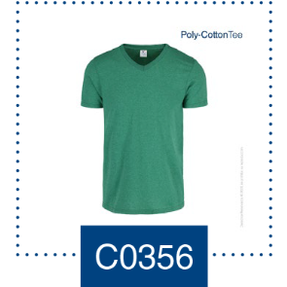 C0356 | (2413) Rojo Jaspe |  |  |  |  |  | 0 |  | 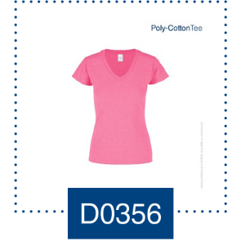 D0356 | (353) Rosa Neón |  |  |  |  |  | 0
 |  | (2414) Marino Jaspe |  |  |  |  |  | 0 |  |  | (2322) Fucsia Jaspe |  |  |  |  |  | 0
 |  | (2415) Negro Jaspe |  |  |  |  |  | 0 |  |  | (2411) Turquesa Jaspe |  |  |  |  |  | 0
 |  | (2420) Jade Jaspe |  |  |  |  |  | 0 |  |  | (2414) Marino Jaspe |  |  |  |  |  | 0
 |  | (2421) Royal Jaspe |  |  |  |  |  | 0 |  |  | (2415) Negro Jaspe |  |  |  |  |  | 0
 |  | (2424) Marrón Jaspe |  |  |  |  |  | 0 |  |  | (2424) Marrón Jaspe |  |  |  |  |  | 0
 |  | SUMA: | 0 | 0 | 0 | 0 | 0 | 0 |  |  | SUMA: |  | 0 | 0 | 0 | 0 | 0

 | Playera Cuello Redondo Manga Larga 50% Algodón - 50% Poliéster "Poly-Cotton Tee"
 | C A B A L L E R O
 | ESTILO | COLOR | CH | M | G | EG | EEG | TOTAL
 | 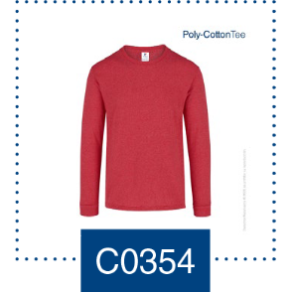 C0354 | (2413) Rojo Jaspe |  |  |  |  |  | 0
 |  | (2414) Marino Jaspe |  |  |  |  |  | 0
 |  | (2415) Negro Jaspe |  |  |  |  |  | 0
 |  | (2420) Jade Jaspe |  |  |  |  |  | 0
 |  | (2421) Royal Jaspe |  |  |  |  |  | 0
 |  | (2424) Marrón Jaspe |  |  |  |  |  | 0
 |  | SUMA: | 0 | 0 | 0 | 0 | 0 | 0

 | Playeras 100% Poliéster

 | Playera Cuello Redondo Manga Corta 100 % Poliéster "SubliTee"
 | C A B A L L E R O |  |  |  |  |  |  |  |  | D A M A
 | ESTILO | COLOR | CH | M | G | EG | EEG | TOTAL |  | ESTILO | COLOR | CH | M | G | EG | TOTAL
 | 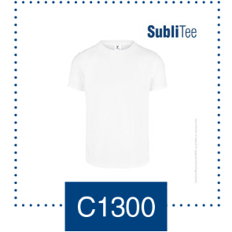 C1300 | (100) Blanco |  |  |  |  |  | 0 |  | 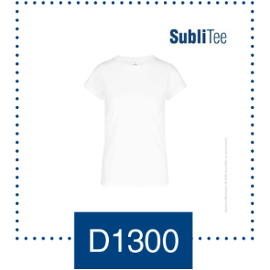 D1300 | (100) Blanco |  |  |  |  | 0
 |  | SUMA: | 0 | 0 | 0 | 0 | 0 | 0 |  |  | SUMA: | 0 | 0 | 0 | 0 | 0

 | Playera Cuello Redondo Manga Corta 100 % Poliéster "ActiviTee"
 | C A B A L L E R O |  |  |  |  |  |  |  |  | D A M A
 | ESTILO | COLOR | CH | M | G | EG | EEG | TOTAL |  | ESTILO | COLOR | CH | M | G | EG | EEG | TOTAL
 | 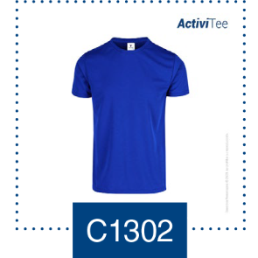 C1302 | (100) Blanco |  |  |  |  |  | 0 |  | 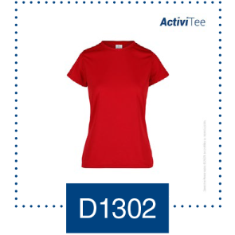 D1302 | (100) Blanco |  |  |  |  |  | 0
 |  | (413) Rojo |  |  |  |  |  | 0 |  |  | (413) Rojo |  |  |  |  |  | 0
 |  | (414) Marino |  |  |  |  |  | 0 |  |  | (414) Marino |  |  |  |  |  | 0
 |  | (415) Negro |  |  |  |  |  | 0 |  |  | (415) Negro |  |  |  |  |  | 0
 |  | (421) Royal |  |  |  |  |  | 0 |  |  | (421) Royal |  |  |  |  |  | 0
 |  | (426) Gris |  |  |  |  |  | 0 |  |  | (426) Gris |  |  |  |  |  | 0
 |  | (9115) Negro Jaspe / Catiónico |  |  |  |  |  | 0 |  |  | (9115) Negro Jaspe / Catiónico |  |  |  |  |  | 0
 |  | (9350) Amarillo Neón |  |  |  |  |  | 0 |  |  | (9350) Amarillo Neón |  |  |  |  |  | 0
 |  | (9351) Verde Neón |  |  |  |  |  | 0 |  |  | (9351) Verde Neón |  |  |  |  |  | 0
 |  | (9351) Naranja Neón |  |  |  |  |  | 0 |  |  | (9351) Naranja Neón |  |  |  |  |  | 0
 |  | SUMA: | 0 | 0 | 0 | 0 | 0 | 0 |  |  | SUMA: | 0 | 0 | 0 | 0 | 0 | 0

 | N I Ñ O
 | ESTILO | COLOR | CH (4A) | M(6-8A) | G(10-12A) | EG (14A) | TOTAL
 | 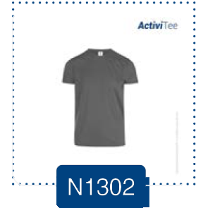 N1302 | (100) Blanco |  |  |  |  | 0
 |  | (413) Rojo |  |  |  |  | 0
 |  | (414) Marino |  |  |  |  | 0
 |  | (415) Negro |  |  |  |  | 0
 |  | (421) Royal |  |  |  |  | 0
 |  | (426) Gris |  |  |  |  | 0
 |  | SUMA: | 0 | 0 | 0 | 0 | 0

 | Playera Cuello Redondo Manga Larga 100 % Poliéster "ActiviTee"
 | C A B A L L E R O |  |  |  |  |  |  |  |  | D A M A
 | ESTILO | COLOR | CH | M | G | EG | EEG | TOTAL |  | ESTILO | COLOR | CH | M | G | EG | TOTAL
 | 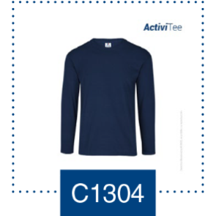 C1304 | (100) Blanco |  |  |  |  |  | 0 |  | 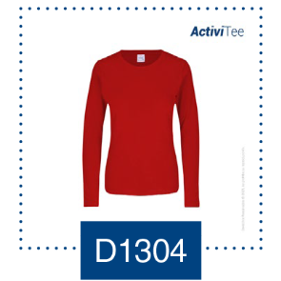 D1304 | (100) Blanco |  |  |  |  | 0
 |  | (413) Rojo |  |  |  |  |  | 0 |  |  | (413) Rojo |  |  |  |  | 0
 |  | (414) Marino |  |  |  |  |  | 0 |  |  | (414) Marino |  |  |  |  | 0
 |  | (415) Negro |  |  |  |  |  | 0 |  |  | (415) Negro |  |  |  |  | 0
 |  | (421) Royal |  |  |  |  |  | 0 |  |  | (421) Royal |  |  |  |  | 0
 |  | (426) Gris |  |  |  |  |  | 0 |  |  | (426) Gris |  |  |  |  | 0

 |  | SUMA: | 0 | 0 | 0 | 0 | 0 | 0 |  |  | SUMA: | 0 | 0 | 0 | 0 | 0

Payeras tipo Polo
 |  |  |  |  |  | Total Hoja |  | 0

 |  |  |  |  |  |  |  |  |  |  |  |  | Regresar a menu

Playera Tipo Polo Chifón 100% Algodón "Heavy Weight"
C A B A L L E R O |  |  |  |  |  |  |  |  | N I Ñ O
ESTILO | COLOR | CH | M | G | EG | EEG | TOTAL |  | ESTILO | COLOR | CH (4A) | M(6-8A) | G(10-12A) | EG (14A) | TOTAL
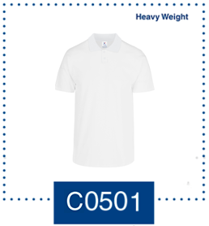 C0501 | (100) BLANCO |  |  |  |  |  | 0 |  | 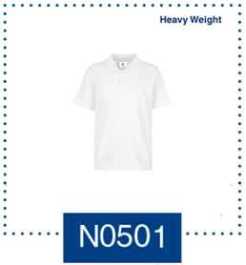 N0501 | (100) BLANCO |  |  |  |  | 0
 | (102) GRIS JASPE |  |  |  |  |  | 0 |  |  | (413) ROJO |  |  |  |  | 0
 | (413) ROJO |  |  |  |  |  | 0 |  |  | (414) MARINO |  |  |  |  | 0
 | (414) MARINO |  |  |  |  |  | 0 |  |  |  |  |  |  |  | 0
 | (415) NEGRO |  |  |  |  |  | 0 |  |  |  |  |  |  |  | 0
 | (421) ROYAL |  |  |  |  |  | 0 |  |  |  |  |  |  |  | 0

 | SUMA: | 0 | 0 | 0 | 0 | 0 | 0 |  |  | SUMA: | 0 | 0 | 0 | 0 | 0

Playera Tipo Polo Piqué 50% Algodón - 50% Poliéster "Poly-Cotton Tee"
C A B A L L E R O |  |  |  |  |  |  |  |  | D A M A
ESTILO | COLOR | CH | M | G | EG | EEG | TOTAL |  | ESTILO | COLOR | CH | M | G | EG | TOTAL
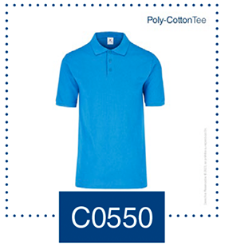 C0550 | (100) BLANCO |  |  |  |  |  | 0 |  | 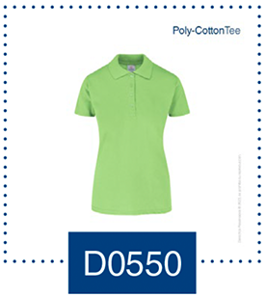 D0550 | (100) BLANCO |  |  |  |  | 0
 | (102) GRIS JASPE |  |  |  |  |  | 0 |  |  | (102) GRIS JASPE |  |  |  |  | 0
 | (314) LIMA |  |  |  |  |  | 0 |  |  | (314) LIMA |  |  |  |  | 0
 | (322) FUCSIA |  |  |  |  |  | 0 |  |  | (322) FUCSIA |  |  |  |  | 0
 | (410) NARANJA |  |  |  |  |  | 0 |  |  | (410) NARANJA |  |  |  |  | 0
 | (411) TURQUESA |  |  |  |  |  | 0 |  |  | (411) TURQUESA |  |  |  |  | 0
 | (413) ROJO |  |  |  |  |  | 0 |  |  | (413) ROJO |  |  |  |  | 0
 | (414) MARINO |  |  |  |  |  | 0 |  |  | (414) MARINO |  |  |  |  | 0
 | (415) NEGRO |  |  |  |  |  | 0 |  |  | (415) NEGRO |  |  |  |  | 0
 | (420) JADE |  |  |  |  |  | 0 |  |  | (420) JADE |  |  |  |  | 0
 | (421) ROYAL |  |  |  |  |  | 0 |  |  | (421) ROYAL |  |  |  |  | 0
 | (424) MARRÓN |  |  |  |  |  | 0 |  |  | (424) MARRÓN |  |  |  |  | 0
 | SUMA: | 0 | 0 | 0 | 0 | 0 | 0 |  |  | SUMA: | 0 | 0 | 0 | 0 | 0

Playera Tipo Polo Manga Corta 100 % Poliéster "ActiviTee"
C A B A L L E R O |  |  |  |  |  |  |  |  | D A M A
ESTILO | COLOR | CH | M | G | EG | EEG | TOTAL |  | ESTILO | COLOR | CH | M | G | EG | TOTAL
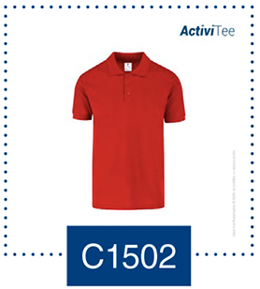 C1502 | (100) BLANCO |  |  |  |  |  | 0 |  | 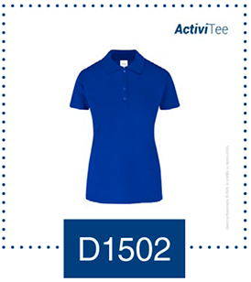 D1502 | (100) BLANCO |  |  |  |  | 0
 | (413) ROJO |  |  |  |  |  | 0 |  |  | (413) ROJO |  |  |  |  | 0
 | (414) MARINO |  |  |  |  |  | 0 |  |  | (414) MARINO |  |  |  |  | 0
 | (415) NEGRO |  |  |  |  |  | 0 |  |  | (415) NEGRO |  |  |  |  | 0
 | (421) ROYAL |  |  |  |  |  | 0 |  |  | (421) ROYAL |  |  |  |  | 0
 | (426) GRIS |  |  |  |  |  | 0 |  |  | (426) GRIS |  |  |  |  | 0

 | SUMA: | 0 | 0 | 0 | 0 | 0 | 0 |  |  | SUMA: | 0 | 0 | 0 | 0 | 0

Playera Tipo Polo Manga Larga 100 % Poliéster "ActiviTee"
C A B A L L E R O |  |  |  |  |  |  |  |  | D A M A
ESTILO | COLOR | CH | M | G | EG | EEG | TOTAL |  | ESTILO | COLOR | CH | M | G | EG | TOTAL
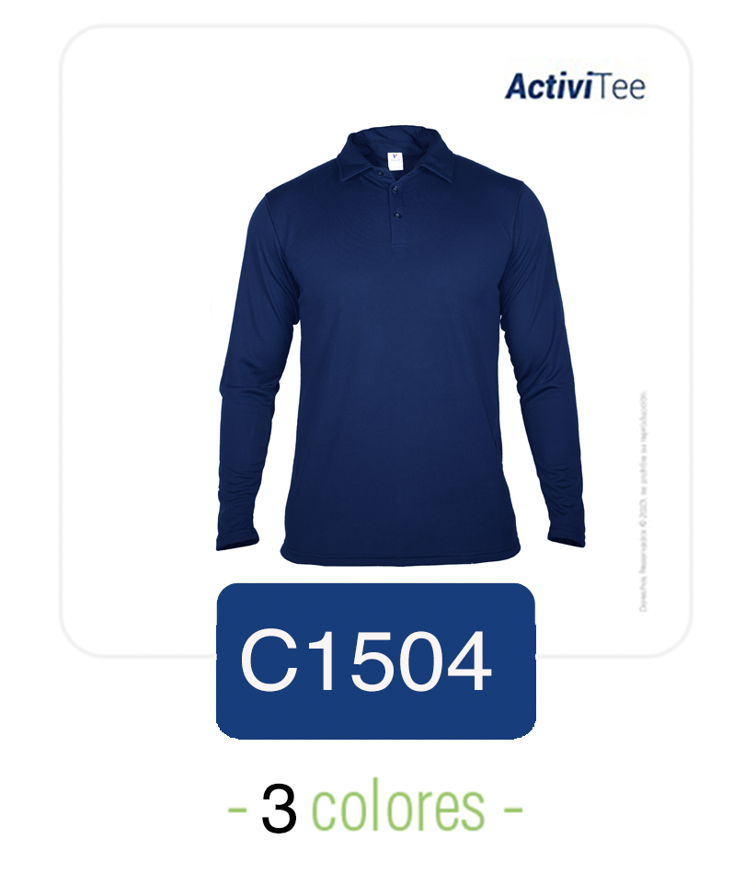 | (9100) Blanco |  |  |  |  |  | 0 |  | 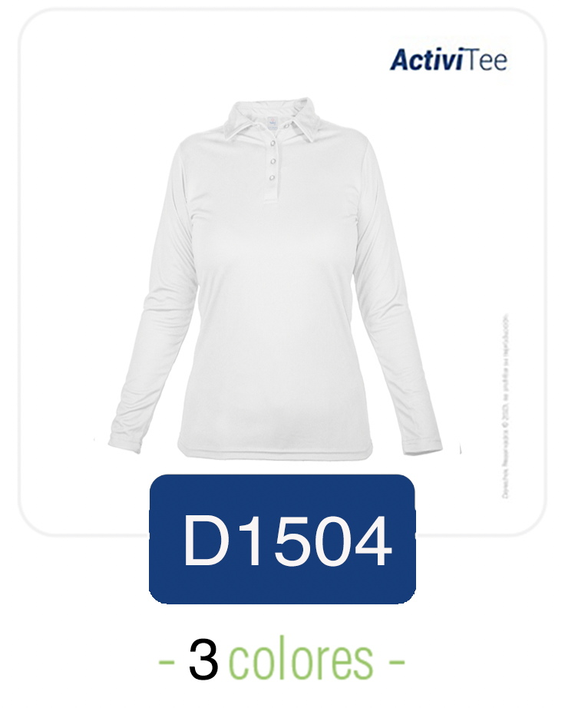 | (9100) Blanco |  |  |  |  | 0
 | (9414) Marino |  |  |  |  |  | 0 |  |  | (9414) Marino |  |  |  |  | 0
 | (9415) Negro |  |  |  |  |  | 0 |  |  | (9415) Negro |  |  |  |  | 0
 | SUMA: | 0 | 0 | 0 | 0 | 0 | 0 |  |  | SUMA: | 0 | 0 | 0 | 0 | 0

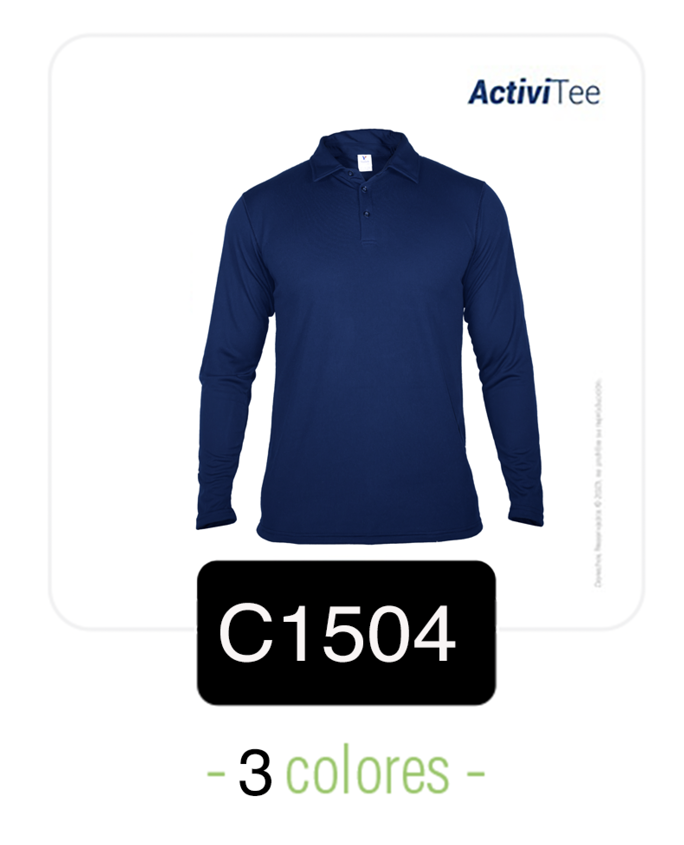

Pantalón
 |  |  |  |  |  | Total Hoja |  | 0

 |  |  |  |  |  |  |  |  |  |  |  |  |  | Regresar a menu

Pantalón De Mezclilla 100% Algodón "Work"
C A B A L L E R O |  |  |  |  |  |  |  |  |  | D A M A
ESTILO | COLOR | 28 | 30 | 32 | 34 | 36 | 38 | 40 | TOTAL | ESTILO | COLOR | 5 | 7 | 9 | 11 | 13 | 15 | 17 | TOTAL
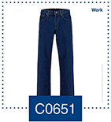 C0651 | (670) INDIGO OSCURO |  |  |  |  |  |  |  | 0 | 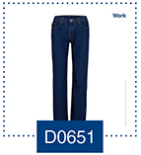 D0651 | (670) INDIGO OSCURO |  |  |  |  |  |  |  | 0
 | SUMA: | 0 | 0 | 0 | 0 | 0 | 0 | 0 | 0 |  | SUMA: | 0 | 0 | 0 | 0 | 0 | 0 | 0 | 0

Pantalón De Gabardina 65% Poliéster 35% Algodón "Office"
C A B A L L E R O |  |  |  |  |  |  |  |  |  | D A M A
ESTILO | COLOR | 28 | 30 | 32 | 34 | 36 | 38 | 40 | TOTAL | ESTILO | COLOR | 5 | 7 | 9 | 11 | 13 | 15 | 17 | TOTAL
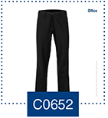 C0652 | (601) NEGRO |  |  |  |  |  |  |  | 0 | 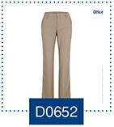 D0652 | (601) NEGRO |  |  |  |  |  |  |  | 0
 | (602) MARINO |  |  |  |  |  |  |  | 0 |  | (602) MARINO |  |  |  |  |  |  |  | 0
 | (603) KAKI |  |  |  |  |  |  |  | 0 |  | (603) KAKI |  |  |  |  |  |  |  | 0
 | SUMA: | 0 | 0 | 0 | 0 | 0 | 0 | 0 | 0 |  | SUMA: | 0 | 0 | 0 | 0 | 0 | 0 | 0 | 0

Sudaderas
 |  |  |  |  |  | Total Hoja |  | 0

 |  |  |  |  |  |  |  |  |  |  |  |  | Regresar a menu

Sudadera Cuello Redondo 50% Algodón - 50% Poliéster "Poly-Cotton Fleece"
Sudadera Cuello Redondo Unisex Para Adulto |  |  |  |  |  |  |  |  | Sudadera Cuello Redondo Unisex Para Jóvenes
ESTILO | COLOR | CH | M | G | EG | EEG | TOTAL |  | ESTILO | COLOR | ECH | CH | M | G | EG | TOTAL
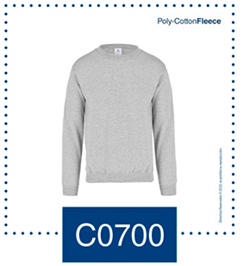 C0700 | (100) BLANCO |  |  |  |  |  | 0 |  | 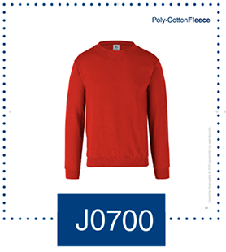 J0700 | (100) BLANCO |  |  |  |  |  | 0
 | (102) GRIS JASPE |  |  |  |  |  | 0 |  |  | (102) GRIS JASPE |  |  |  |  |  | 0
 | (413) ROJO |  |  |  |  |  | 0 |  |  | (413) ROJO |  |  |  |  |  | 0
 | (414) MARINO |  |  |  |  |  | 0 |  |  | (414) MARINO |  |  |  |  |  | 0
 | (415) NEGRO |  |  |  |  |  | 0 |  |  | (415) NEGRO |  |  |  |  |  | 0
 | (421) ROYAL |  |  |  |  |  | 0 |  |  | (421) ROYAL |  |  |  |  |  | 0
 | (2415) NEGRO JASPE |  |  |  |  |  | 0 |  |  | SUMA: | 0 | 0 | 0 | 0 | 0 | 0
 | SUMA: | 0 | 0 | 0 | 0 | 0 | 0

Sudadera Cuello Redondo Unisex Para Niños |  |  |  |  |  |  |  |  | Sudadera Con Capucha Y Cangurera Unisex Para Niños
ESTILO | COLOR |  | CH | M | G | EG | TOTAL |  | ESTILO | COLOR |  | CH | M | G | EG | TOTAL
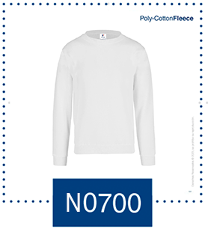 N0700 | (100) BLANCO |  |  |  |  |  | 0 |  | 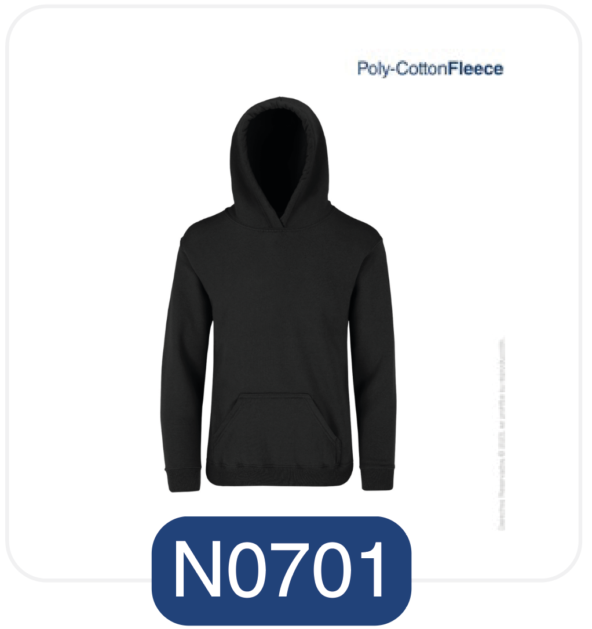 | (100) BLANCO |  |  |  |  |  | 0
 | (102) GRIS JASPE |  |  |  |  |  | 0 |  |  | (102) GRIS JASPE |  |  |  |  |  | 0
 | (413) ROJO |  |  |  |  |  | 0 |  |  | (413) ROJO |  |  |  |  |  | 0
 | (414) MARINO |  |  |  |  |  | 0 |  |  | (414) MARINO |  |  |  |  |  | 0
 | (415) NEGRO |  |  |  |  |  | 0 |  |  | (415) NEGRO |  |  |  |  |  | 0
 | (421) ROYAL |  |  |  |  |  | 0 |  |  | (421) ROYAL |  |  |  |  |  | 0
 | SUMA: | 0 | 0 | 0 | 0 | 0 | 0 |  |  | (2415) NEGRO JASPE |  |  |  |  |  | 0
 |  |  |  |  |  |  |  |  |  | SUMA: | 0 | 0 | 0 | 0 | 0 | 0

Sudadera Con Capucha y Cangurera 50% Algodón - 50% Poliéster "Poly-Cotton Fleece"
Sudadera Con Capucha Y Cangurera Unisex Para Adulto
ESTILO | COLOR | CH | M | G | EG | EEG | TOTAL
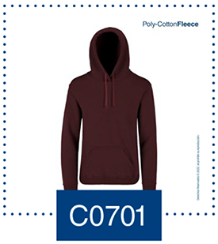 C0701 | (100) BLANCO |  |  |  |  |  | 0
 | (102) GRIS JASPE |  |  |  |  |  | 0
 | (228) ROSA PASTEL |  |  |  |  |  | 0
 | (229) LAVANDA |  |  |  |  |  | 0
 | (230) ARENA |  |  |  |  |  | 0
 | (413) ROJO |  |  |  |  |  | 0
 | (414) MARINO |  |  |  |  |  | 0
 | (415) NEGRO |  |  |  |  |  | 0
 | (421) ROYAL |  |  |  |  |  | 0
 | (424) MARRÓN |  |  |  |  |  | 0
 | (427) VERDE BOSQUE |  |  |  |  |  | 0
 | (2415) NEGRO JASPE |  |  |  |  |  | 0
 | SUMA: | 0 | 0 | 0 | 0 | 0 | 0

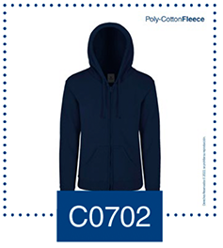
Sudadera Con Capucha, Cangurera y Cierre 50% Algodón - 50% Poliéster "Poly-Cotton Fleece"
Sudadera Con Capucha, Cangurera Y Cierre Unisex Para Adulto |  |  |  |  |  |  |  |  | Sudadera Con Capucha, Cangurera Y Cierre Unisex Para Jóvenes
ESTILO | COLOR | CH | M | G | EG | EEG | TOTAL |  | ESTILO | COLOR | ECH | CH | M | G | EG | TOTAL
C0702 | (100) BLANCO |  |  |  |  |  | 0 |  | 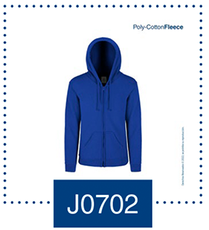 J0702 | (100) BLANCO |  |  |  |  |  | 0
 | (102) GRIS JASPE |  |  |  |  |  | 0 |  |  | (102) GRIS JASPE |  |  |  |  |  | 0
 | (413) ROJO |  |  |  |  |  | 0 |  |  | (413) ROJO |  |  |  |  |  | 0
 | (414) MARINO |  |  |  |  |  | 0 |  |  | (414) MARINO |  |  |  |  |  | 0
 | (415) NEGRO |  |  |  |  |  | 0 |  |  | (415) NEGRO |  |  |  |  |  | 0
 | (421) ROYAL |  |  |  |  |  | 0 |  |  | (421) ROYAL |  |  |  |  |  | 0
 | (2415) NEGRO JASPE |  |  |  |  |  | 0 |  |  | SUMA: | 0 | 0 | 0 | 0 | 0 | 0
 | SUMA: | 0 | 0 | 0 | 0 | 0 | 0

Sudadera Con 1/4 de Cierre 50% Algodón - 50% Poliéster "Poly-Cotton Fleece"
Sudadera 1/4 De Cierre Unisex Para Adulto
ESTILO | COLOR | CH | M | G | EG | EEG | TOTAL
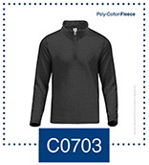 C0703 | (414) MARINO |  |  |  |  |  | 0
 | (415) NEGRO |  |  |  |  |  | 0
 | (2415) NEGRO JASPE |  |  |  |  |  | 0
 |  |  |  |  |  |  | 0
 |  |  |  |  |  |  | 0
 | SUMA: | 0 | 0 | 0 | 0 | 0 | 0

Camisas
 |  |  |  |  |  | Total Hoja |  | 0

 |  |  |  |  |  |  |  |  |  |  |  |  | Regresar a menu

Camisa De Mezclilla Manga Corta 100% Algodón "Work"
C A B A L L E R O |  |  |  |  |  |  |  |  | D A M A
ESTILO | COLOR | CH | M | G | EG | EEG | TOTAL |  | ESTILO | COLOR | CH | M | G | EG | EEG | TOTAL
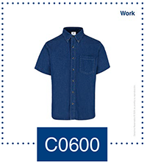 C0600 | (652) INDIGO CLARO |  |  |  |  |  | 0 |  | 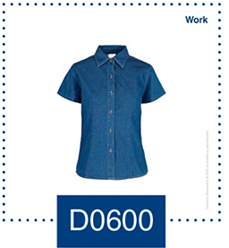 D0600 | (652) INDIGO CLARO |  |  |  |  |  | 0
 | SUMA: | 0 | 0 | 0 | 0 | 0 | 0 |  |  | SUMA: | 0 | 0 | 0 | 0 | 0 | 0

Camisa De Mezclilla Manga Larga 100% Algodón "Work"
C A B A L L E R O |  |  |  |  |  |  |  |  | D A M A
ESTILO | COLOR | CH | M | G | EG | EEG | TOTAL |  | ESTILO | COLOR | CH | M | G | EG | EEG | TOTAL
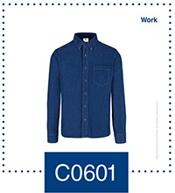 C0601 | (652) INDIGO CLARO |  |  |  |  |  | 0 |  | 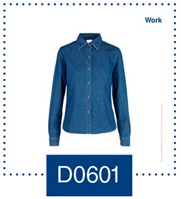 D0601 | (652) INDIGO CLARO |  |  |  |  |  | 0
 | SUMA: | 0 | 0 | 0 | 0 | 0 | 0 |  |  | SUMA: | 0 | 0 | 0 | 0 | 0 | 0

Camisa Oxford Manga Corta 75% Algodón 25% Poliéster "Office"
C A B A L L E R O |  |  |  |  |  |  |  |  | D A M A
ESTILO | COLOR | CH | M | G | EG | EEG | TOTAL |  | ESTILO | COLOR | CH | M | G | EG | EEG | TOTAL
C0604 | (700) BLANCO |  |  |  |  |  | 0 |  | D0604 | (700) BLANCO |  |  |  |  |  | 0
 | (701) CIELO |  |  |  |  |  | 0 |  |  | (701) CIELO |  |  |  |  |  | 0
 |  |  |  |  |  |  | 0 |  |  |  |  |  |  |  |  | 0
 | SUMA: | 0 | 0 | 0 | 0 | 0 | 0 |  |  | SUMA: | 0 | 0 | 0 | 0 | 0 | 0

Camisa Oxford Manga Larga 75% Algodón 25% Poliéster "Office"
C A B A L L E R O |  |  |  |  |  |  |  |  | D A M A
ESTILO | COLOR | CH | M | G | EG | EEG | TOTAL |  | ESTILO | COLOR | CH | M | G | EG | EEG | TOTAL
C0605 | (700) BLANCO |  |  |  |  |  | 0 |  | D0605 | (700) BLANCO |  |  |  |  |  | 0
 | (701) CIELO |  |  |  |  |  | 0 |  |  | (701) CIELO |  |  |  |  |  | 0
 | (703) GRIS |  |  |  |  |  | 0 |  |  | (703) GRIS |  |  |  |  |  | 0
 | (704) COBALTO |  |  |  |  |  | 0 |  |  | (704) COBALTO |  |  |  |  |  | 0
 | (705) ROSA |  |  |  |  |  | 0 |  |  | (705) ROSA |  |  |  |  |  | 0
 | SUMA: | 0 | 0 | 0 | 0 | 0 | 0 |  |  | SUMA: | 0 | 0 | 0 | 0 | 0 | 0

Camisa Gabardina Manga Corta 50% Algodón 50% Poliéster "Office"
C A B A L L E R O |  |  |  |  |  |  |  |  | D A M A
ESTILO | COLOR | CH | M | G | EG | EEG | TOTAL |  | ESTILO | COLOR | CH | M | G | EG | EEG | TOTAL
C0606 | (100) BLANCO |  |  |  |  |  | 0 |  | D0606 | (100) BLANCO |  |  |  |  |  | 0
 | (200) BEIGE |  |  |  |  |  | 0 |  |  | (200) BEIGE |  |  |  |  |  | 0
 | (213) AZUL FRANCIA |  |  |  |  |  | 0 |  |  | (213) AZUL FRANCIA |  |  |  |  |  | 0
 | (413) ROJO |  |  |  |  |  | 0 |  |  | (413) ROJO |  |  |  |  |  | 0
 | (414) MARINO |  |  |  |  |  | 0 |  |  | (414) MARINO |  |  |  |  |  | 0
 | (415) NEGRO |  |  |  |  |  | 0 |  |  | (415) NEGRO |  |  |  |  |  | 0
 | SUMA: | 0 | 0 | 0 | 0 | 0 | 0 |  |  | SUMA: | 0 | 0 | 0 | 0 | 0 | 0

Camisa Gabardina Manga Larga 50% Algodón 50% Poliéster "Office"
C A B A L L E R O |  |  |  |  |  |  |  |  | D A M A
ESTILO | COLOR | CH | M | G | EG | EEG | TOTAL |  | ESTILO | COLOR | CH | M | G | EG | EEG | TOTAL
C0607 | (100) BLANCO |  |  |  |  |  | 0 |  | xs | (100) BLANCO |  |  |  |  |  | 0
 | (200) BEIGE |  |  |  |  |  | 0 |  |  | (200) BEIGE |  |  |  |  |  | 0
 | (213) AZUL FRANCIA |  |  |  |  |  | 0 |  |  | (213) AZUL FRANCIA |  |  |  |  |  | 0
 | (413) ROJO |  |  |  |  |  | 0 |  |  | (413) ROJO |  |  |  |  |  | 0
 | (414) MARINO |  |  |  |  |  | 0 |  |  | (414) MARINO |  |  |  |  |  | 0
 | (415) NEGRO |  |  |  |  |  | 0 |  |  | (415) NEGRO |  |  |  |  |  | 0
 | (425) VINO |  |  |  |  |  | 0 |  |  | (425) VINO |  |  |  |  |  | 0
 | (426) GRIS OXFORD |  |  |  |  |  | 0 |  |  | (426) GRIS OXFORD |  |  |  |  |  | 0
 | SUMA: | 0 | 0 | 0 | 0 | 0 | 0 |  |  | SUMA: | 0 | 0 | 0 | 0 | 0 | 0

